設定画面
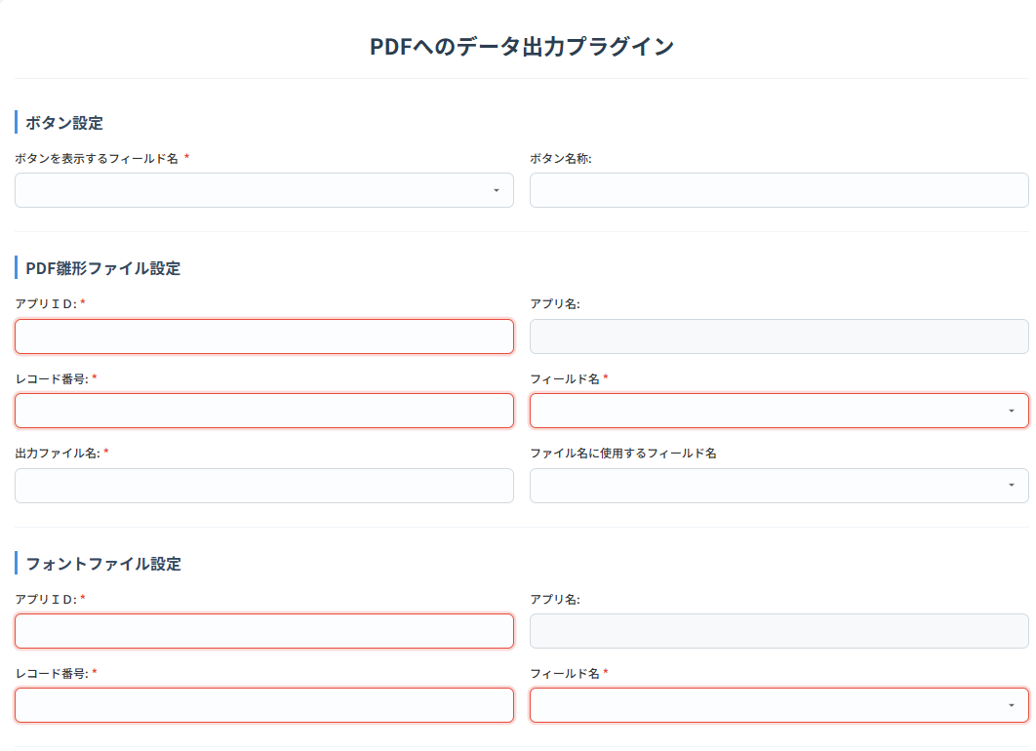
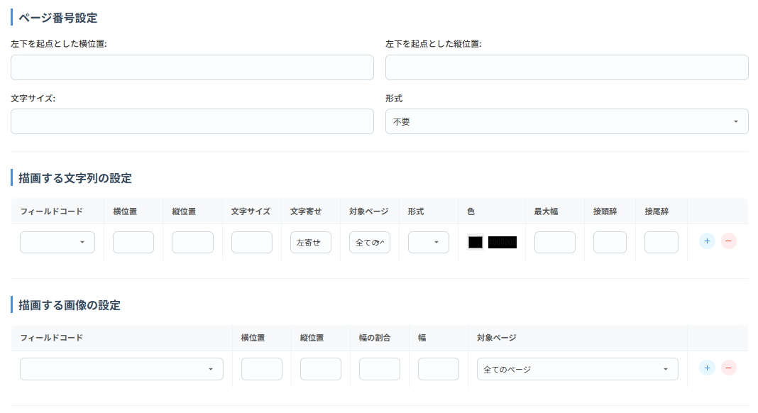
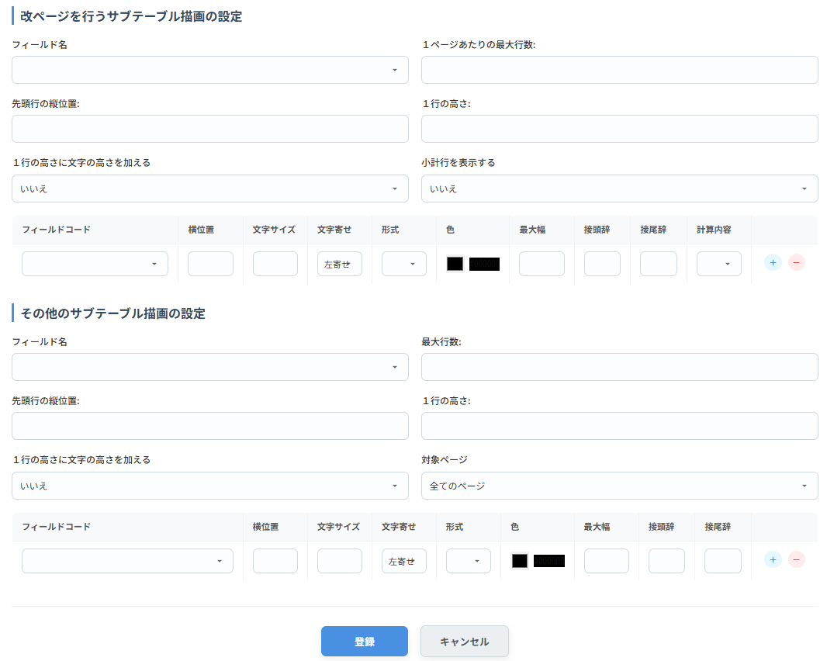

 |  |  | 必須 | 入力チェック | 項目内容
ボタン設定
 | ボタンを表示する フィールド名 |  | 〇 |  | PDF出力ボタンを設置する スペースフィールド名

 | ボタン名称 |  |  |  | ボタンの名称(省略時：PDF出力)
PDF雛形ファイル設定
 | アプリＩＤ |  | 〇 | 1～999999 整数のみ | PDF雛形ファイルを保存している アプリID

 | アプリ名 |  | 〇 |  | 選択したアプリの名称
 | レコード番号 |  | 〇 | 1～999999 整数のみ | PDF雛形ファイルを保存している レコード番号

 | フィールド名 |  | 〇 | フォントと異なるィールドであること | PDF雛形ファイルを保存している フィールドコード

 | 出力ファイル名 |  | 〇 |  | 出力するPDFのファイル名を指定
 | ファイル名に使用する フィールド名 |  |  |  | 指定した場合のファイル名 出力ファイル名(フィールドの値).pdf

フォントファイル設定
 | アプリＩＤ |  | 〇 | 1～999999 整数のみ | フォントファイルを保存している アプリID

 | アプリ名 |  | 〇 |  | 選択したアプリの名称
 | レコード番号 |  | 〇 | 1～999999 整数のみ | フォントファイルを保存している レコード番号

 | フィールド名 |  | 〇 |  | フォントファイルを保存している フィールドコード

ページ番号設定
 | 左下を起点とした横位置 |  | 〇 | 0～9999 | 未入力時は「0」
 | 左下を起点とした縦位置 |  | 〇 | 0～9999 | 未入力時は「0」
 | 文字サイズ |  | 〇 | 0～99 | 未入力時は「0」
 | 形式 |  |  |  | 「不要」,「n/n」,「Pn」から選択
描画する文字列の設定
 | フィールドコード |  | 〇 | 設定時のみ | 添付ファイル、サブテーブル、スペース サブテーブル内のフィールドを除く

 | 横位置 |  | 〇 | 設定時のみ | 左下を起点とした横位置
 | 縦位置 |  | 〇 | 設定時のみ | 左下を起点とした縦位置
 | 文字サイズ |  | 〇 | 設定時のみ
 | 文字寄せ |  |  |  | 「左寄せ」,「右寄せ」から選択 左寄せ：横位置の座標が左端 右寄せ：横位置の座標が右端になる

 | 対象ページ |  |  |  | 「全てのページ」,「先頭ページのみ」,「最終ページのみ」から選択

 | 形式 |  |  |  | 「カンマ編集」,「日付」,「日時」から選択
 | 色 |  |  |  | カラーピッカーで選択
 | 最大幅 |  |  |  | 超える部分の文字列は表示しない
 | 接頭辞 |  |  |  | 先頭に追加する文言
 | 接尾辞 |  |  |  | 末尾に追加する文言
描画する画像の設定
 | フィールドコード |  | 〇 | 設定時のみ | 添付ファイル、サブテーブル内のフィールドを除く

 | 横位置 |  | 〇 | 設定時のみ | 左下を起点とした横位置
 | 縦位置 |  | 〇 | 設定時のみ | 左下を起点とした縦位置
 | 幅の割合 |  |  |  | 元の画像に対する幅の割合
 | 幅 |  |  |  | 画像の幅(幅の割合のどちらかを指定)
 | 対象ページ |  |  |  | 「全てのページ」,「先頭ページのみ」,「最終ページのみ」から選択

改ページを行うサブテーブル描画の設定
 | フィールド名 |  |  |  | サブテーブルを指定
 | １ページあたりの最大行数 |  | 〇 | 0～999 整数のみ | 行数を超えた場合、改ページする 未入力時は「0」

 | 先頭行の縦位置 |  | 〇 | 0～9999 | 未入力時は「0」
 | １行の高さ |  | 〇 | 0～9999 | 行間の設定、未入力時は「0」
 | １行の高さに文字の高さを加える |  |  |  | １行の高さ+文字の高さを行間にする 「はい」,「いいえ」から選択

 | 小計行を表示する |  |  |  | 小計行の出力要否 「はい」,「いいえ」から選択

 | 各フィールドの設定を、テーブルで指定
 |  | フィールドコード | 〇 | 設定時のみ
 |  | 横位置 | 〇 | 設定時のみ
 |  | 文字サイズ | 〇 | 設定時のみ
 |  | 文字寄せ |  |  | 「左寄せ」,「右寄せ」から選択 左寄せ：横位置の座標が左端 右寄せ：横位置の座標が右端になる

 |  | 形式 |  |  | 「カンマ編集」,「日付」,「日時」から選択
 |  | 色 |  |  | カラーピッカーで選択
 |  | 最大幅 |  |  | 超える部分の文字列は表示しない
 |  | 接頭辞 |  |  | 先頭に追加する文言
 |  | 接尾辞 |  |  | 末尾に追加する文言
 |  | 計算内容 |  |  | 小計行を表示するが「はい」の場合、小計が必要なフィールドに対し「件数」,「合計」から選択

その他のサブテーブル描画の設定
 | フィールド名 |  |  |  | サブテーブルを指定
 | 最大行数 |  | 〇 | 0～999 整数のみ | 行数を超えた場合、出力しない 未入力時は「0」

 | 先頭行の縦位置 |  | 〇 | 0～9999 | 未入力時は「0」
 | １行の高さ |  | 〇 | 0～9999 | 行間の設定、未入力時は「0」
 | １行の高さに文字の高さを加える |  |  |  | １行の高さ+文字の高さを行間にする 「はい」,「いいえ」から選択

 | 対象ページ |  |  |  | 「全てのページ」,「先頭ページのみ」,「最終ページのみ」から選択

 | 各フィールドの設定を、テーブルで指定
 |  | フィールドコード | 〇 | 設定時のみ
 |  | 横位置 | 〇 | 設定時のみ
 |  | 文字サイズ | 〇 | 設定時のみ
 |  | 文字寄せ |  |  | 「左寄せ」,「右寄せ」から選択 左寄せ：横位置の座標が左端 右寄せ：横位置の座標が右端になる

 |  | 形式 |  |  | 「カンマ編集」,「日付」,「日時」から選択
 |  | 色 |  |  | カラーピッカーで選択
 |  | 最大幅 |  |  | 超える部分の文字列は表示しない
 |  | 接頭辞 |  |  | 先頭に追加する文言
 |  | 接尾辞 |  |  | 末尾に追加する文言

プラグイン作成、バンドル時のフォルダ
1.プラグイン
 | 詳細は、「kintoneプラグイン開発手順」参照
 | https://cybozu.dev/ja/kintone/tips/development/plugins/development-plugin/development-kintone-plugin/
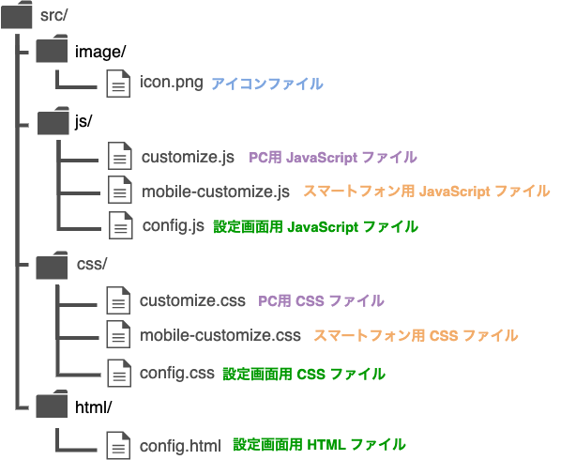

 | manifest.jsonで使用するファイル名やプラグイン名を設定
 | 秘密鍵を用いてsrcフォルダをzip化する
 | https://plugin-packer.kintone.dev/index-ja.html

2.バンドル
 | Nodejsをインストールしていること
 | ①空のフォルダ作成(プロジェクトのルートフォルダ)
 | ②プロジェクト作成(viteでバンドルを行う場合)
 |  | >npm create vite@latest
 |  |  | 言語、使用するライブラリを指定
 |  | >他に必要なライブラリをinstall
 | ③package.json変更
 | ④vite.config.js変更
 | ⑤フォルダ構成確認
 |  | ルートディレクトリ
 |  | ├dist…publicをそのままコピー+バンドル結果を出力→zip化するフォルダ
 |  | │├─css
 |  | │├─html
 |  | │├─image
 |  | │├─js
 |  | │└─manifest.json
 |  | ├node_modules…ライブラリを管理
 |  | ├public…バンドルしないファイル
 |  | │├─css…cssはバンドルに関係していないのでpublicに保持
 |  | │├─html…設定画面のHTML
 |  | │├─image…アイコンを保持
 |  | │├─js…バンドル不要のjsファイル
 |  | │└─manifest.json…プラグインの設定ファイル
 |  | └ src…バンドルするファイル
 |  | ├─assets…ほとんど使わない
 |  | ├─components…Vueコンポーネント
 |  | └─js…バンドル対象のjsファイル
 | ⑥備考
 |  | ・Vue等をCDNではなくモジュールを読み込んで使う理由
 |  |  | バージョンの固定化が容易
 |  |  | 都度サーバからライブラリをインストールする必要がなくなる
 |  |  | バージョンの衝突やグローバル変数の汚染を回避

